Lista de nomes
Moletons Ovelha Negra
HV 227

Nome | Telefone | Curso | Modelo | QTD | Tam. | Cor | Bordado | STATUS | Valor a Pagar | Débito? | Crédito? | Depósito? | Dinheiro? | PAG 1 | PAG 2
 |  |  | Moletom | 1 | P | Branco |  | b
 |  |  | Moletom | 1 | G | Branco |  | b
 |  |  | Moletom | 1 | PP | Preto |  | b
 |  |  | Moletom | 2 | P | Preto |  | b
 |  |  | Moletom | 2 | M | Preto |  | b
 |  |  | Moletom | 1 | G | Preto |  | b

Total |  |  |  | 8

Grade Tamanhos
Moletons Ovelha Negra
HV 227

Normal |  |  |  |  |  |  |  | Babylook
 | PP | P | M | G | GG | EXG | Total |  | PPBL | PBL | MBL | GBL | GGBL | EXGBL | Total
Preta | - | - | - | - | - | - | 0 | Preta | - | - | - | - | - | - | 0
Branco | - | - | - | - | - | - | 0 | Branco | - | - | - | - | - | - | 0
Azul | - | - | - | - | - | - | 0 | Azul | - | - | - | - | - | - | 0
Vinho | - | - | - | - | - | - | 0 | Vinho | - | - | - | - | - | - | 0
Cinza | - | - | - | - | - | - | 0 | Cinza | - | - | - | - | - | - | 0
Total | 0 | 0 | 0 | 0 | 0 | 0 | 0 | Total | 0 | 0 | 0 | 0 | 0 | 0 | 0

 |  |  |  | TOTAL DE CAMISAS |  |  | 0

Layout
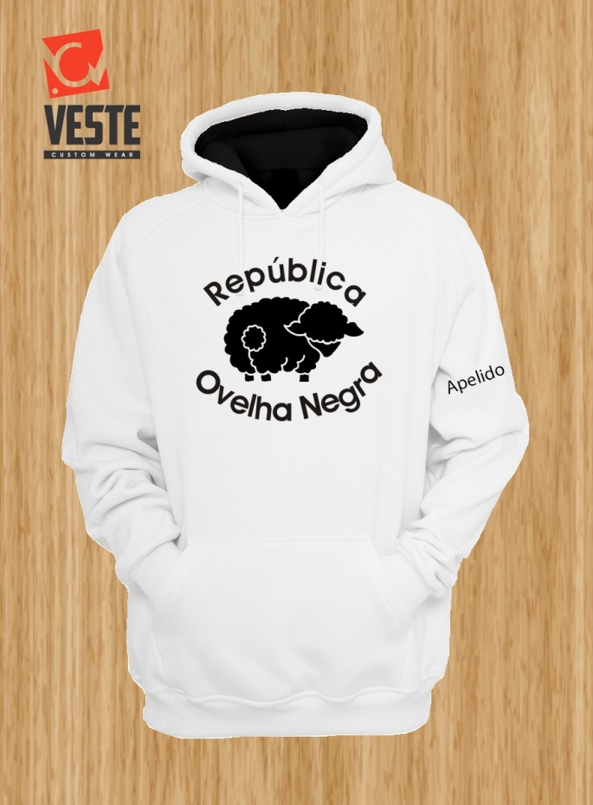 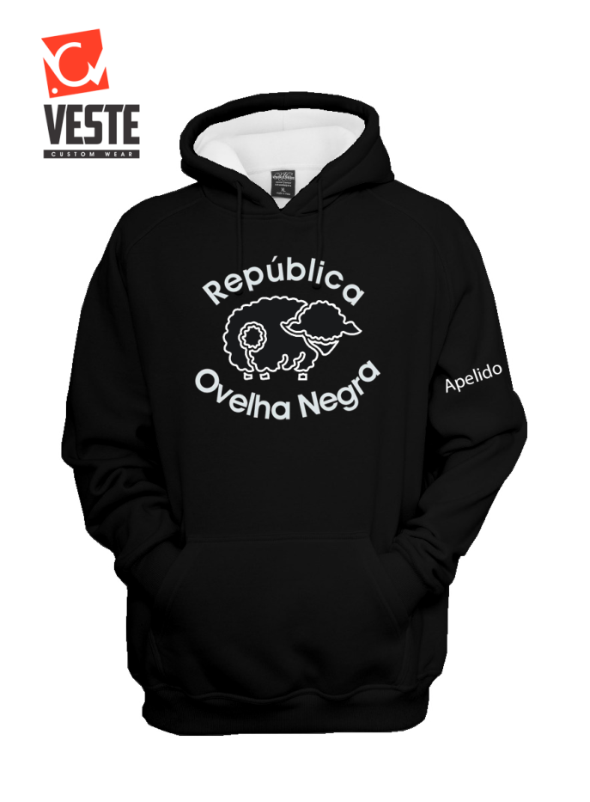
Moletons Ovelha Negra
HV 227

DESCRIÇÃO DO PRODUTO
Produto(s) Vendido(s) | 0
Estampa | BORDADO | SILK | Nº TELAS | SUBLIMAÇÃO

Observ. Acabamento
Outras observações

